Detalhamento_Avarias
Detalhamento da Cobrança

Cliente | xxxx
Contrato: | xxxx

Placa: | EZY5H41 |  | VALOR TOTAL
Modelo: | NIVUS HIGHLINE 1.0 200 TSI 12V TOTAL FLEX 4P C/AR - AUTOMÁTICO |  | R$740.00
Cor: | CINZA PLATINUM

1 | Pintura para-choque dianteiro | Valor | R$320.00
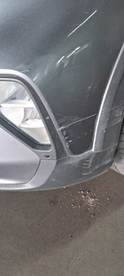

2 | Recuperação e pintura capô | Valor | R$420.00
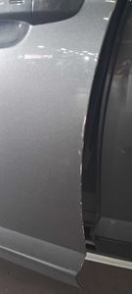

3 | CHECKLIST - Avaria reportada na peça 'paralama_dianteiro_esquerdo' (REVISAR) |  | R$0.00

4 | CHECKLIST - Avaria reportada na peça 'porta_dianteira_esquerda' (REVISAR) |  | R$0.00

